工作表1
臺北市政府環境保護局車輛維修保養委外會勘紀錄
108.11.12版
一、會勘基本資料
單位 | 信義區 | 局編號 |  | 105-R03 | 日期 | 109/03/16 |  | 地點 | 台北市內湖區永保街188號
合約案號 |  |  |  |  |  | 廠商全銜 |  |  | 台北合眾汽車有限公司
二、會勘內容明細
項次 | 零件編號 |  |  | 項目名稱 |  |  |  | 數量 | 單位 | 單價 | 總價
1 |  |  |  | 控制線組 |  |  |  | 1 | 組 | 3175 | 3175
2 |  |  |  | 大樑配線(前) |  |  |  | 1 | 組 | 22568 | 22568
3 |  |  |  | 大樑配線(後)(28W) |  |  |  | 1 | 組 | 2867 | 2867
4 |  |  |  | 車頭配線 |  |  |  | 1 | 組 | 31915 | 31915
5 |  |  |  | 後燈配線 |  |  |  | 1 | 組 | 2163 | 2163
6 |  |  |  | 自排變速箱油&方向機油ATF-3 |  |  |  | 2 | 瓶 | 253 | 506
7 |  |  |  | 煞車暨零件清潔劑 |  |  |  | 2 | 瓶 | 207 | 414
8 |  |  |  | 變速箱拆裝(含控制線組更換) |  |  |  | 1 | 式 | 4410 | 4410
9 |  |  |  | 大樑及後燈配線及更換 |  |  |  | 1 | 式 | 7350 | 7350
10 |  |  |  | 車頭配線更換(含儀表拆裝) |  |  |  | 1 | 式 | 22050 | 22050
11
12
13
14
總計 |  |  |  |  |  |  |  |  |  |  | 97418 元
四、會勘結果說明

五、會勘人員簽章
車屬單位
職安科 |  |  | (達4萬元以上)

臺北市政府環境保護局車輛維修保養委外會勘紀錄(續)
六、會勘佐證照片
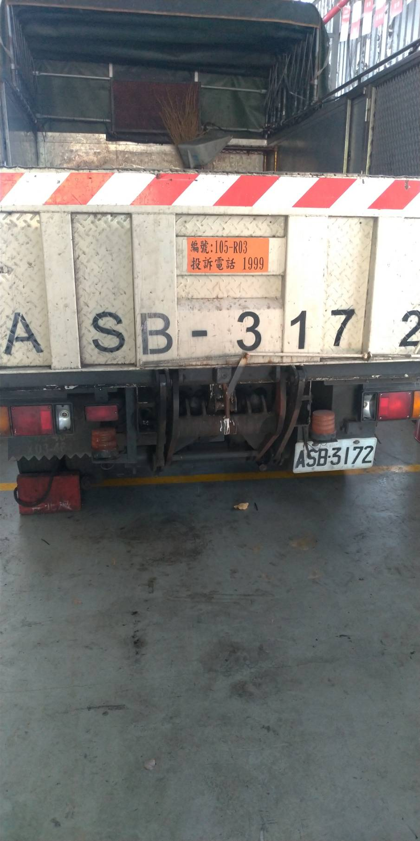 |  |  |  |  |  |  | 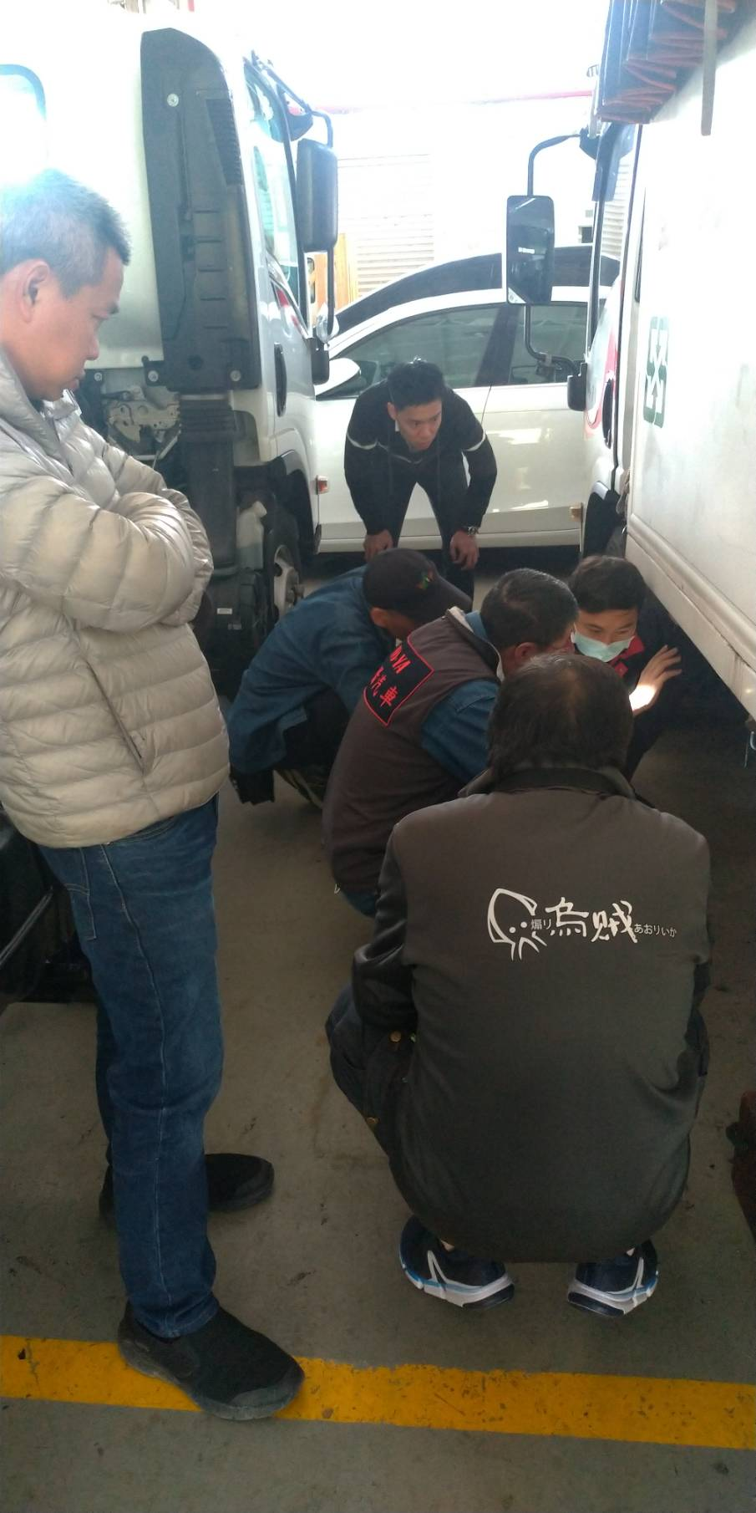
照片一 |  |  |  |  |  |  | 照片二
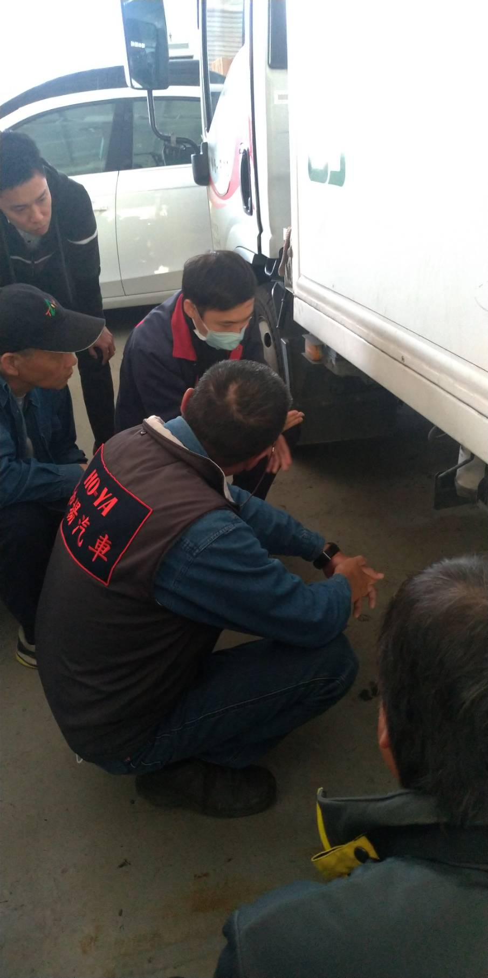 |  |  |  |  |  |  | 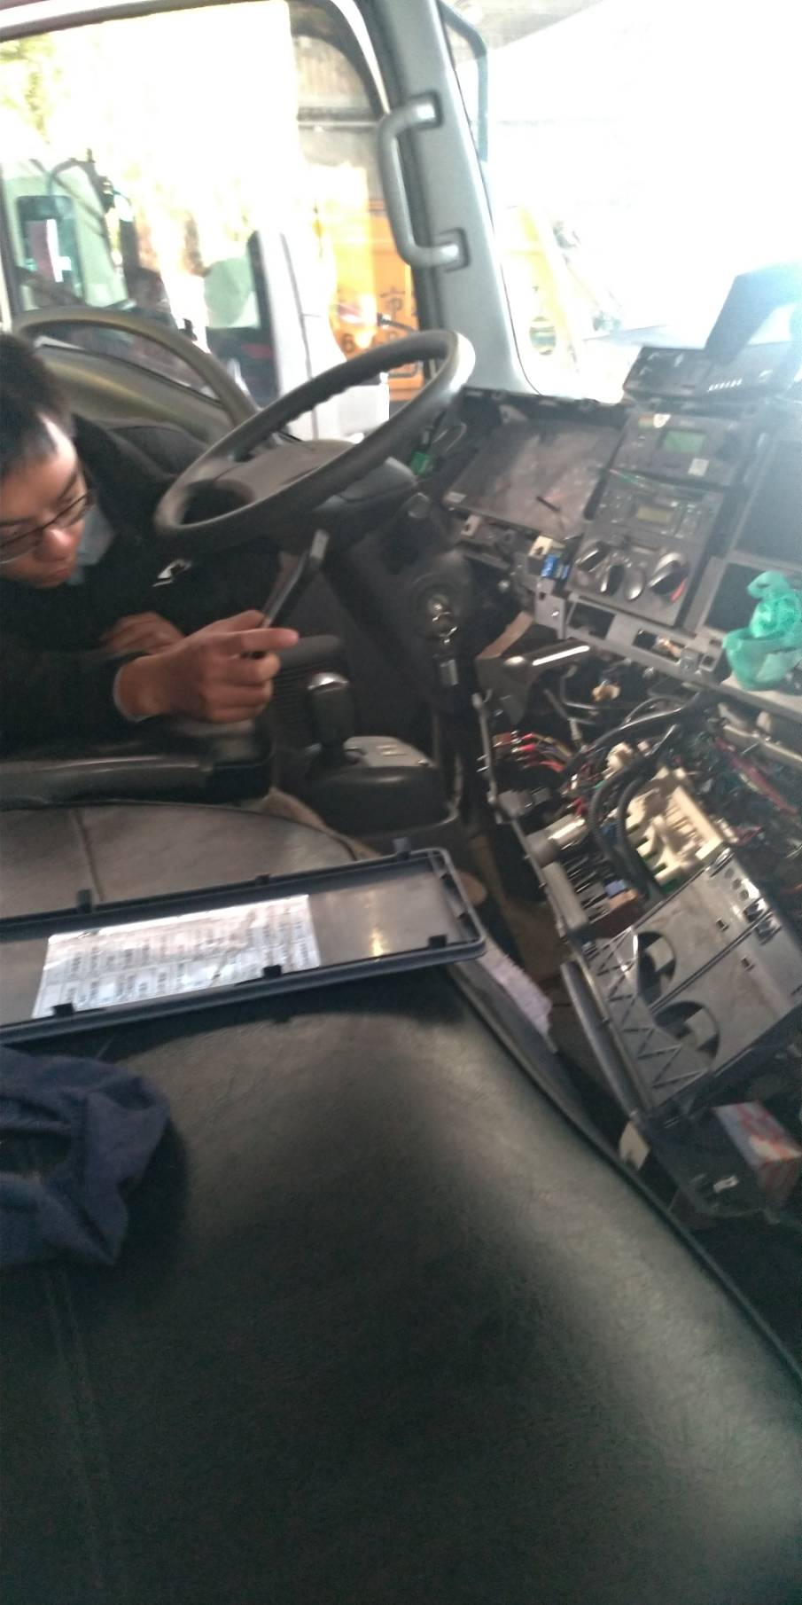
照片三 |  |  |  |  |  |  | 照片四
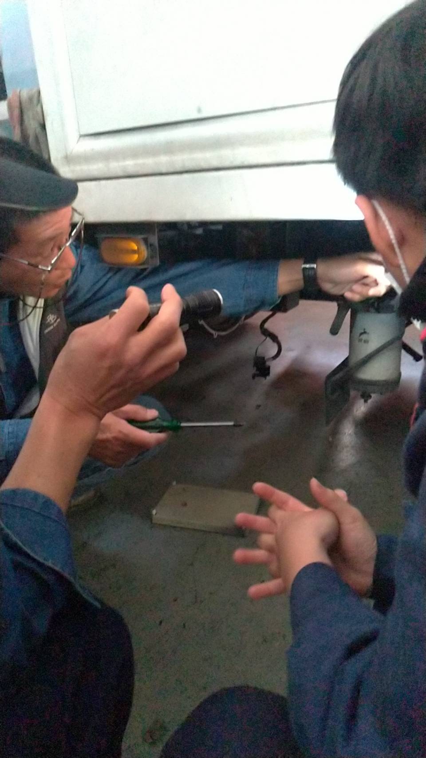 |  |  |  |  |  |  | 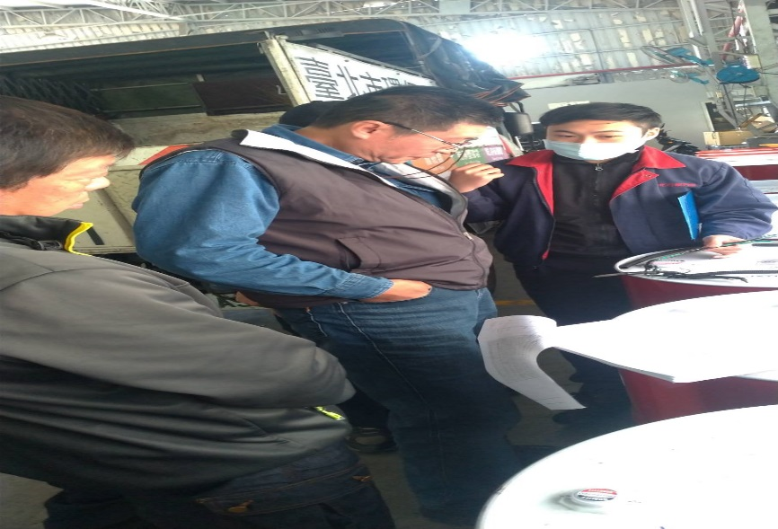
照片五 |  |  |  |  |  |  | 照片六

